Udział
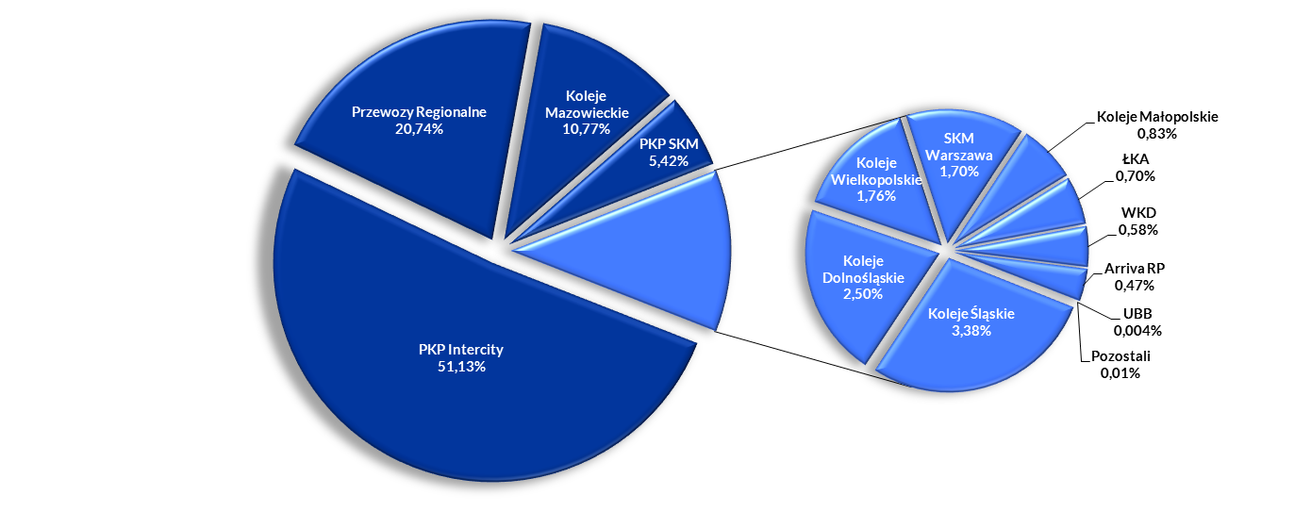
Udział przewoźników wg liczby pasażerów |  |  |  |  |  |  |  |  |  |  |  |  |  |  |  |  |  |  |  |  |  |  |  |  | Udział przewoźników wg liczby pasażerów (skrócony)
 | I 2017 | I 2016 | I-II 2017 | I-II 2016 | I-III 2017 | I-III 2016 | I-IV 2017 | I-IV 2016 | I-V 2017 | I-V 2016 | I-VI 2017 | I-VI 2016 | I-VII 2017 | I-VII 2016 | I-VIII 2017 | I-VIII 2016 | I-IX 2017 | I-IX 2016 | I-X 2017 | I-X 2016 | I-XI 2017 | I-XI 2016 | 2017 | 2016 |  | 2017 | 2016
Przewozy Regionalne | 26.95% | 27.66% | 27.42% | 27.82% | 27.24% | 27.49% | 27.06% | 27.20% | 27.03% | 27.22% | 26.74% | 27.01% | 26.63% | 27.16% | 26.47% | 27.16% | 26.45% | 27.22% | 26.45% | 27.21% | 26.48% | 27.26% | 26.31% | 27.16% | Przewozy Regionalne | 26.31% | 27.16%
Koleje Mazowieckie | 23.30% | 21.47% | 21.84% | 20.78% | 21.77% | 21.02% | 21.48% | 20.99% | 21.20% | 20.89% | 20.99% | 20.76% | 20.73% | 20.49% | 20.47% | 20.37% | 20.42% | 20.51% | 20.40% | 20.60% | 20.38% | 20.65% | 20.44% | 20.81% | Koleje Mazowieckie | 20.44% | 20.81%
PKP Intercity | 11.91% | 11.15% | 12.39% | 11.48% | 12.31% | 11.48% | 12.69% | 11.62% | 12.93% | 11.91% | 13.26% | 12.13% | 13.78% | 12.61% | 14.21% | 13.10% | 14.22% | 13.18% | 14.15% | 13.14% | 14.10% | 13.12% | 14.11% | 13.17% | PKP Intercity | 14.11% | 13.17%
PKP SKM | 12.92% | 14.26% | 13.48% | 14.20% | 13.62% | 14.37% | 13.61% | 14.46% | 13.61% | 14.38% | 13.82% | 14.43% | 13.85% | 14.42% | 13.91% | 14.36% | 13.87% | 14.29% | 13.90% | 14.27% | 13.92% | 14.27% | 13.94% | 14.31% | PKP SKM | 13.94% | 14.31%
SKM Warszawa | 8.49% | 8.78% | 8.02% | 8.76% | 7.99% | 8.88% | 8.05% | 9.06% | 8.03% | 8.95% | 8.00% | 9.02% | 7.93% | 8.89% | 7.89% | 8.76% | 7.86% | 8.52% | 7.77% | 8.52% | 7.67% | 8.38% | 7.60% | 8.14% | SKM Warszawa | 7.60% | 8.14%
Koleje Śląskie | 4.82% | 5.57% | 4.96% | 5.84% | 5.12% | 5.75% | 5.15% | 5.66% | 5.16% | 5.60% | 5.17% | 5.60% | 5.12% | 5.43% | 5.05% | 5.29% | 5.06% | 5.22% | 5.11% | 5.18% | 5.15% | 5.22% | 5.18% | 5.24% | Koleje Śląskie | 5.18% | 5.24%
Koleje Dolnośląskie | 2.83% | 2.59% | 2.92% | 2.52% | 2.97% | 2.47% | 2.94% | 2.44% | 2.96% | 2.44% | 2.96% | 2.43% | 2.97% | 2.41% | 2.98% | 2.44% | 3.00% | 2.46% | 3.04% | 2.47% | 3.06% | 2.47% | 3.09% | 2.50% | Koleje Dolnośląskie | 3.09% | 2.50%
Koleje Wielkopolskie | 2.69% | 2.90% | 2.79% | 2.94% | 2.79% | 2.90% | 2.80% | 2.89% | 2.78% | 2.88% | 2.71% | 2.86% | 2.65% | 2.79% | 2.62% | 2.78% | 2.63% | 2.81% | 2.63% | 2.82% | 2.63% | 2.83% | 2.67% | 2.82% | Koleje Wielkopolskie | 2.67% | 2.82%
WKD | 2.36% | 2.75% | 2.41% | 2.72% | 2.38% | 2.68% | 2.35% | 2.65% | 2.37% | 2.62% | 2.39% | 2.59% | 2.33% | 2.41% | 2.32% | 2.31% | 2.40% | 2.32% | 2.47% | 2.32% | 2.53% | 2.34% | 2.55% | 2.35% | WKD | 2.55% | 2.35%
Koleje Małopolskie | 1.75% | 1.19% | 1.77% | 1.22% | 1.78% | 1.22% | 1.81% | 1.27% | 1.83% | 1.32% | 1.84% | 1.36% | 1.87% | 1.58% | 1.89% | 1.60% | 1.88% | 1.61% | 1.87% | 1.62% | 1.87% | 1.62% | 1.89% | 1.64% | Koleje Małopolskie | 1.89% | 1.64%
ŁKA | 1.14% | 0.80% | 1.14% | 0.80% | 1.17% | 0.82% | 1.19% | 0.84% | 1.21% | 0.84% | 1.21% | 0.85% | 1.20% | 0.82% | 1.19% | 0.81% | 1.21% | 0.83% | 1.24% | 0.83% | 1.25% | 0.84% | 1.27% | 0.86% | ŁKA | 1.27% | 0.86%
Arriva RP | 0.73% | 0.77% | 0.75% | 0.79% | 0.75% | 0.79% | 0.75% | 0.79% | 0.75% | 0.79% | 0.75% | 0.79% | 0.76% | 0.80% | 0.78% | 0.81% | 0.78% | 0.81% | 0.78% | 0.81% | 0.78% | 0.80% | 0.77% | 0.80% | Arriva RP | 0.77% | 0.80%
UBB | 0.11% | 0.12% | 0.11% | 0.12% | 0.11% | 0.13% | 0.12% | 0.13% | 0.13% | 0.14% | 0.15% | 0.16% | 0.16% | 0.17% | 0.18% | 0.19% | 0.18% | 0.19% | 0.18% | 0.19% | 0.17% | 0.18% | 0.17% | 0.17% | UBB | 0.17% | 0.17%
Pozostali | 0.001% | 0.00004% | 0.002% | 0.00002% | 0.001% | 0.00001% | 0.01% | 0.003% | 0.01% | 0.01% | 0.01% | 0.01% | 0.02% | 0.02% | 0.02% | 0.03% | 0.02% | 0.03% | 0.02% | 0.02% | 0.02% | 0.02% | 0.02% | 0.02% | Pozostali | 0.02% | 0.02%

Udział przewoźników wg liczby pasażerów styczeń - grudzień 2017
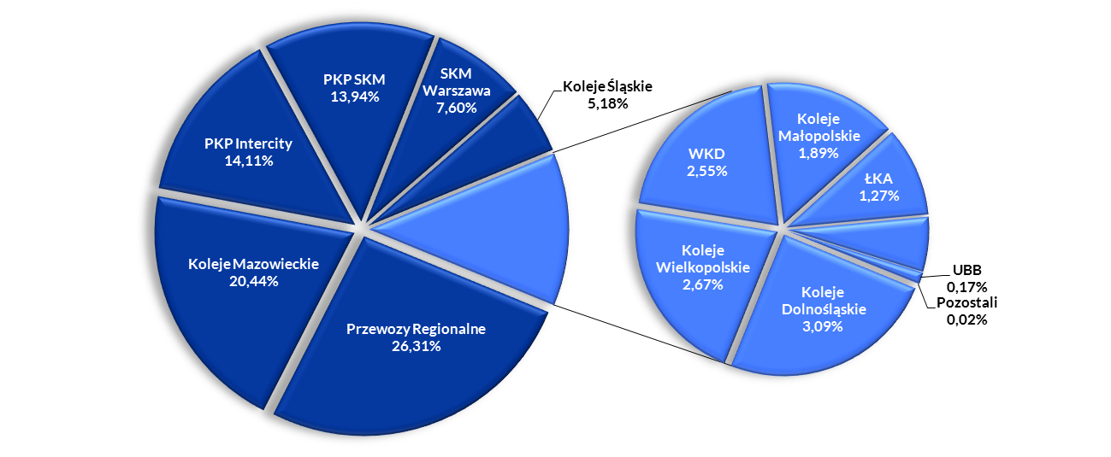

Udział przewoźników wg pracy przewozowej |  |  |  |  |  |  |  |  |  |  |  |  |  |  |  |  |  |  |  |  |  |  |  |  | Udział przewoźników wg pracy przewozowej (skrócony)
 | I 2017 | I 2016 | I-II 2017 | I-II 2016 | I-III 2017 | I-III 2016 | I-IV 2017 | I-IV 2016 | I-V 2017 | I-V 2016 | I-VI 2017 | I-VI 2016 | I-VII 2017 | I-VII 2016 | I-VIII 2017 | I-VIII 2016 | I-IX 2017 | I-IX 2016 | I-X 2017 | I-X 2016 | I-XI 2017 | I-XI 2016 | 2017 | 2016 |  | 2017 | 2016
PKP Intercity | 45.61% | 44.01% | 46.79% | 45.00% | 46.27% | 44.77% | 47.21% | 45.12% | 47.83% | 45.87% | 48.86% | 46.62% | 50.44% | 48.19% | 51.66% | 49.67% | 51.73% | 49.80% | 51.40% | 49.58% | 51.13% | 49.38% | 51.13% | 49.35% | PKP Intercity | 51.13% | 49.35%
Przewozy Regionalne | 22.85% | 24.62% | 22.76% | 24.20% | 22.80% | 24.09% | 22.43% | 23.81% | 22.21% | 23.59% | 21.77% | 23.27% | 21.22% | 22.90% | 20.73% | 22.30% | 20.65% | 22.23% | 20.73% | 22.26% | 20.80% | 22.31% | 20.74% | 22.22% | Przewozy Regionalne | 20.74% | 22.22%
Koleje Mazowieckie | 13.19% | 12.69% | 12.20% | 12.14% | 12.32% | 12.34% | 11.99% | 12.23% | 11.72% | 12.01% | 11.42% | 11.77% | 11.03% | 11.38% | 10.74% | 11.09% | 10.71% | 11.08% | 10.76% | 11.15% | 10.81% | 11.20% | 10.77% | 11.28% | Koleje Mazowieckie | 10.77% | 11.28%
PKP SKM | 5.66% | 6.13% | 5.72% | 6.08% | 5.83% | 6.19% | 5.75% | 6.22% | 5.68% | 6.11% | 5.64% | 6.03% | 5.44% | 5.80% | 5.31% | 5.62% | 5.31% | 5.61% | 5.36% | 5.66% | 5.41% | 5.71% | 5.42% | 5.74% | PKP SKM | 5.42% | 5.74%
Koleje Śląskie | 3.34% | 3.54% | 3.33% | 3.61% | 3.47% | 3.58% | 3.45% | 3.52% | 3.44% | 3.45% | 3.41% | 3.42% | 3.30% | 3.22% | 3.23% | 3.09% | 3.25% | 3.06% | 3.31% | 3.05% | 3.35% | 3.08% | 3.38% | 3.09% | Koleje Śląskie | 3.38% | 3.09%
Koleje Dolnośląskie | 2.58% | 2.18% | 2.59% | 2.23% | 2.63% | 2.25% | 2.56% | 2.26% | 2.54% | 2.25% | 2.51% | 2.25% | 2.44% | 2.18% | 2.40% | 2.15% | 2.41% | 2.17% | 2.45% | 2.18% | 2.47% | 2.19% | 2.50% | 2.22% | Koleje Dolnośląskie | 2.50% | 2.22%
Koleje Wielkopolskie | 2.07% | 2.35% | 2.09% | 2.30% | 2.11% | 2.27% | 2.09% | 2.25% | 2.05% | 2.22% | 1.97% | 2.17% | 1.85% | 2.08% | 1.77% | 2.01% | 1.76% | 2.01% | 1.77% | 2.03% | 1.77% | 2.04% | 1.76% | 2.04% | Koleje Wielkopolskie | 1.76% | 2.04%
SKM Warszawa | 2.10% | 2.22% | 1.94% | 2.18% | 1.95% | 2.22% | 1.93% | 2.26% | 1.91% | 2.20% | 1.87% | 2.18% | 1.79% | 2.07% | 1.73% | 1.98% | 1.73% | 1.93% | 1.72% | 1.94% | 1.71% | 1.92% | 1.70% | 1.86% | SKM Warszawa | 1.70% | 1.86%
Koleje Małopolskie | 0.81% | 0.44% | 0.80% | 0.44% | 0.82% | 0.44% | 0.81% | 0.45% | 0.82% | 0.46% | 0.81% | 0.46% | 0.80% | 0.47% | 0.79% | 0.46% | 0.79% | 0.47% | 0.80% | 0.47% | 0.81% | 0.48% | 0.83% | 0.49% | Koleje Małopolskie | 0.83% | 0.49%
ŁKA | 0.70% | 0.57% | 0.69% | 0.58% | 0.72% | 0.62% | 0.72% | 0.65% | 0.72% | 0.64% | 0.70% | 0.64% | 0.67% | 0.60% | 0.65% | 0.58% | 0.66% | 0.59% | 0.67% | 0.60% | 0.69% | 0.62% | 0.70% | 0.64% | ŁKA | 0.70% | 0.64%
WKD | 0.59% | 0.71% | 0.59% | 0.69% | 0.59% | 0.69% | 0.57% | 0.68% | 0.57% | 0.66% | 0.56% | 0.65% | 0.53% | 0.58% | 0.52% | 0.54% | 0.54% | 0.54% | 0.56% | 0.55% | 0.58% | 0.55% | 0.58% | 0.56% | WKD | 0.58% | 0.56%
Arriva RP | 0.49% | 0.54% | 0.48% | 0.54% | 0.49% | 0.54% | 0.48% | 0.54% | 0.48% | 0.53% | 0.47% | 0.53% | 0.47% | 0.52% | 0.47% | 0.51% | 0.47% | 0.51% | 0.47% | 0.50% | 0.47% | 0.50% | 0.47% | 0.50% | Arriva RP | 0.47% | 0.50%
UBB | 0.003% | 0.003% | 0.003% | 0.003% | 0.003% | 0.003% | 0.003% | 0.003% | 0.003% | 0.003% | 0.003% | 0.004% | 0.004% | 0.004% | 0.004% | 0.004% | 0.004% | 0.004% | 0.004% | 0.004% | 0.004% | 0.004% | 0.004% | 0.004% | UBB | 0.004% | 0.004%
Pozostali | 0.001% | 0.00001% | 0.001% | 0.00001% | 0.001% | 0.000004% | 0.004% | 0.004% | 0.01% | 0.01% | 0.01% | 0.01% | 0.01% | 0.01% | 0.01% | 0.01% | 0.01% | 0.01% | 0.01% | 0.01% | 0.01% | 0.01% | 0.01% | 0.01% | Pozostali | 0.01% | 0.01%

Udział przewoźników wg pracy przewozowej styczeń - grudzień 2017

Wyniki
Przewozy pasażerskie ogółem
Parametry | styczeń - grudzień 2017 | styczeń - grudzień 2016 | styczeń - grudzień 2015 | zmiana % 2017/2016 | zmiana % 2016/2015
liczba pasażerów (mln) | 303.56 | 292.55 | 280.31 | 3.76% | 4.37%
praca przewozowa (mln pas-km) | 20,321.04 | 19,180.98 | 17,443.01 | 5.94% | 9.89%
praca eksploatacyjna(mln poc-km) | 162.26 | 159.98 | 143.44 | 1.43% | 11.53%
Liczba pasażerów [mln osób]
 | 2017 | 2016 | 2015 | zmiana % 2017/2016 | zmiana % 2016/2015
styczeń | 25.71 | 23.36 | 22.49 | 10.05% | 3.86%
luty | 23.55 | 23.41 | 21.57 | 0.59% | 8.50%
marzec | 26.48 | 24.72 | 24.29 | 7.13% | 1.77%
kwiecień | 25.11 | 24.55 | 23.60 | 2.27% | 4.03%
maj | 26.82 | 25.44 | 24.77 | 5.43% | 2.71%
czerwiec | 25.80 | 24.38 | 23.28 | 5.81% | 4.73%
lipiec | 25.29 | 25.43 | 23.02 | -0.56% | 10.45%
sierpień | 24.95 | 24.24 | 22.82 | 2.95% | 6.21%
wrzesień | 24.14 | 23.32 | 22.22 | 3.51% | 4.97%
październik | 26.55 | 25.68 | 25.38 | 3.39% | 1.17%
listopad | 24.88 | 24.61 | 24.53 | 1.08% | 0.33%
grudzień | 24.28 | 23.40 | 22.32 | 3.75% | 4.83%

Praca przewozowa [mln pasażerokilometrów]
 | 2017 | 2016 | 2015 | zmiana % 2017/2016 | zmiana % 2016/2015
styczeń | 1,556.10 | 1,385.45 | 1,257.09 | 12.32% | 10.21%
luty | 1,502.47 | 1,437.02 | 1,251.25 | 4.55% | 14.85%
marzec | 1,595.72 | 1,465.25 | 1,329.17 | 8.90% | 10.24%
kwiecień | 1,645.83 | 1,494.78 | 1,387.71 | 10.11% | 7.72%
maj | 1,754.83 | 1,637.91 | 1,464.48 | 7.14% | 11.84%
czerwiec | 1,805.86 | 1,609.51 | 1,490.52 | 12.20% | 7.98%
lipiec | 2,046.50 | 1,986.52 | 1,792.58 | 3.02% | 10.82%
sierpień | 2,021.84 | 1,944.74 | 1,782.85 | 3.96% | 9.08%
wrzesień | 1,619.28 | 1,564.12 | 1,404.76 | 3.53% | 11.34%
październik | 1,662.39 | 1,596.76 | 1,488.75 | 4.11% | 7.25%
listopad | 1,551.05 | 1,530.79 | 1,415.64 | 1.32% | 8.13%
grudzień | 1,559.17 | 1,528.15 | 1,378.20 | 2.03% | 10.88%
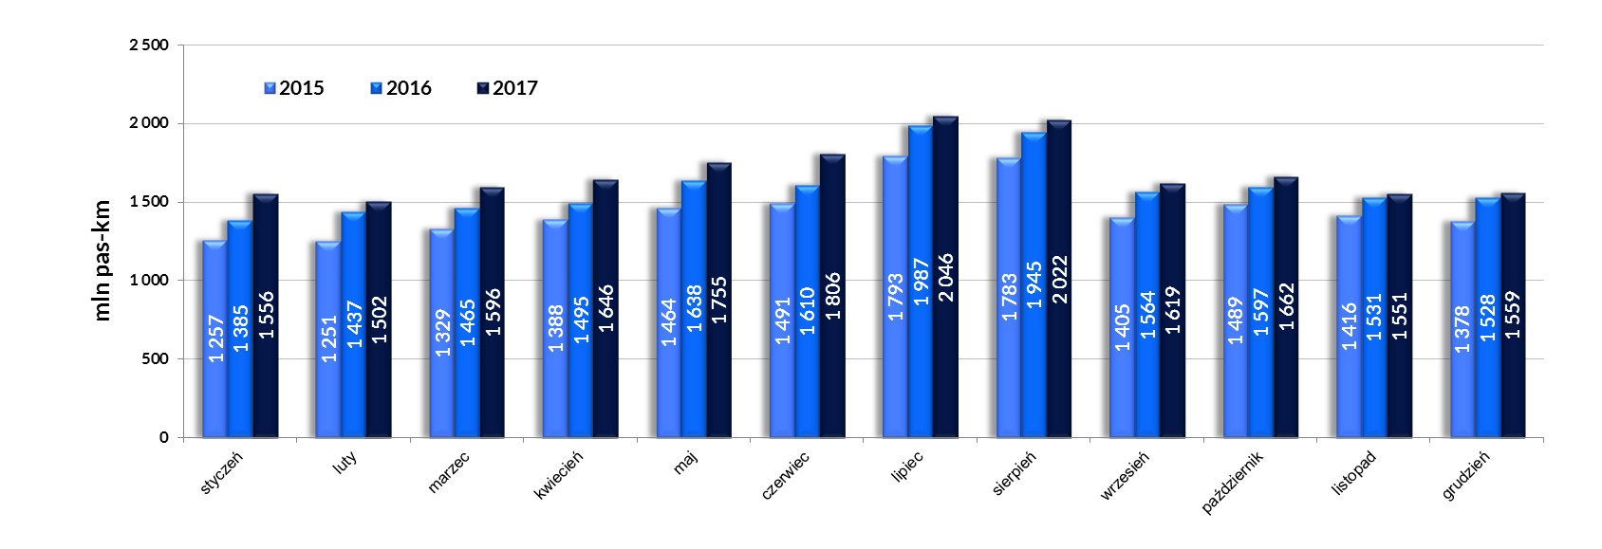
Praca eksploatacyjna [mln pociągokilometrów]
 | 2017 | 2016 | 2015 | zmiana % 2017/2016 | zmiana % 2016/2015
styczeń | 13.77 | 13.20 | 11.96 | 4.36% | 10.37%
luty | 12.63 | 12.74 | 11.09 | -0.92% | 14.88%
marzec | 13.93 | 13.26 | 12.18 | 5.01% | 8.87%
kwiecień | 13.08 | 12.98 | 11.63 | 0.79% | 11.59%
maj | 13.86 | 13.47 | 11.94 | 2.92% | 12.82%
czerwiec | 13.43 | 13.34 | 11.71 | 0.68% | 13.85%
lipiec | 14.03 | 14.28 | 12.66 | -1.74% | 12.81%
sierpień | 14.27 | 14.01 | 12.49 | 1.83% | 12.24%
wrzesień | 13.11 | 13.07 | 11.58 | 0.32% | 12.87%
październik | 13.50 | 13.23 | 12.10 | 2.01% | 9.40%
listopad | 13.07 | 12.92 | 11.69 | 1.16% | 10.51%
grudzień | 13.59 | 13.48 | 12.41 | 0.82% | 8.54%

Średnia odległość przejazdu 1 pasażera [km]
 | 2017 | 2016 | 2015 | zmiana % 2017/2016 | zmiana % 2016/2015
styczeń | 61 | 59 | 56 | 2.06% | 6.11%
luty | 64 | 61 | 58 | 3.94% | 5.85%
marzec | 60 | 59 | 55 | 1.66% | 8.32%
kwiecień | 66 | 61 | 59 | 7.66% | 3.54%
maj | 65 | 64 | 59 | 1.62% | 8.89%
czerwiec | 70 | 66 | 64 | 6.04% | 3.11%
lipiec | 81 | 78 | 78 | 3.60% | 0.33%
sierpień | 81 | 80 | 78 | 0.99% | 2.70%
wrzesień | 67 | 67 | 63 | 0.02% | 6.07%
październik | 63 | 62 | 59 | 0.70% | 6.01%
listopad | 62 | 62 | 58 | 0.25% | 7.78%
grudzień | 64 | 65 | 62 | -1.66% | 5.77%

